상품제안서
밀레 친환경 3단수동+160g 면사타올 4P 세트(미니) | 상품코드: F22428

 |  |  |  |  |  |  | 02-412-0044 | www.easy1.co.kr
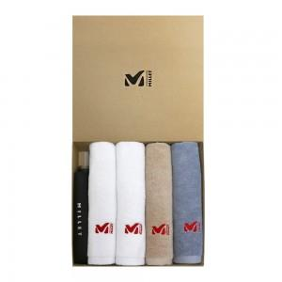

【상세/제작정보】 | ** 자수인쇄,쇼핑백 별도문의

【인쇄/포장옵션】 | 실크, 스티커 / 포장지포장

【공급단가】 | 수량 | 100~ | 300~ | 500~ | 1,000~ | 3,000~
*VAT별도 | 단가 | 35,100원 | 33,800원 | 32,500원 | 31,200원 | 30,420원

【상품 URL】 | https://dev.easy1.co.kr:443/src/goods_detail.php?gdno=22428

